底盤
 | INPUT |  |  |  | OUTPUT
emergency_button_ID | 0 | 急停 |  | red_light_ID_OUT | 0 | 紅燈亮 | 對應red_light_ID_IN 13

system_power_ID | 1 | 充電訊號 |  | green_light_ID_OUT | 1 | 綠燈亮 | 對應green_light_ID_IN 14
 | 2 |  |  | charger_ID | 2 | 啟動充電
 | 3 |  |  | buzzer_ID | 3 | 蜂鳴器
 | 4

 |  |  |  | Lora_power_ID | 4 | LORA電源
 | 5 |  |  |  | 5
 | 6 |  |  |  | 6
 | 7 |  |  |  | 7
 | 8 |  |  |  | 8
 | 9 |  |  | Roller_safty_ID | 9 | 升降安全 | Roller_Safty對應升降 CH1:Input 0
 | 10 |  |  |  | 10
 | 11 |  |  |  | 11
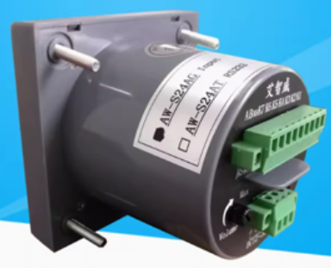
 | 12 |  |  | MP3_bit_0 | 12 | 倒車喇叭
red_light_ID_IN | 13 | 紅燈 | 對應red_light_ID_OUT 0 | MP3_bit_1 | 13 | 倒車喇叭
green_light_ID_IN | 14 | 綠燈 | 對應green_light_ID_OUT 1 | MP3_bit_2 | 14 | 倒車喇叭
air_touch_ID | 15 | 觸邊 |  | MP3_bit_3 | 15 | 倒車喇叭

升降
 | CH1 |  |  |  |  | CH1
 | INPUT |  |  |  |  | OUTPUT
Roller_Safty | 0 | 底盤安全訊號 |  | Roller_Safty對應底盤Output 9 |  | 0
Right_stick_state_ID | 1 | 左阻擋感測 | SEN |  |  | 1
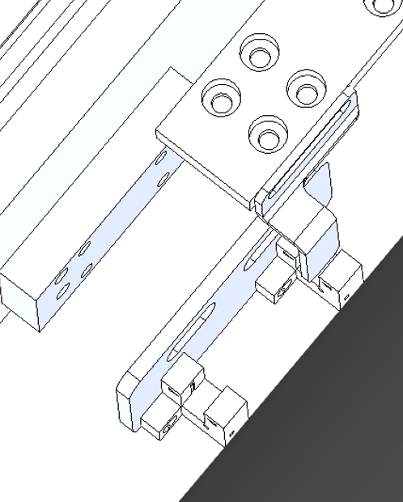
Right_stick_state_ID2 | 2 | 左阻擋感測 | SEN |  |  | 2
Left_stick_state_ID | 3 | 右阻擋感測 | SEN |  |  | 3
Left_stick_state_ID2 | 4 | 右阻擋感測 | SEN |  |  | 4
 |  |  |  |  |  | 5
 |  |  |  |  |  | 6
 |  |  |  |  |  | 7

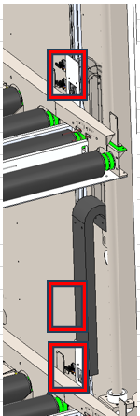
Z_Up_Limit_ID | 5 | 上極限 | SEN
Z_Zero_ID | 6 | 零點 | SEN
Z_Down_Limit_ID | 7 | 下極限 | SEN

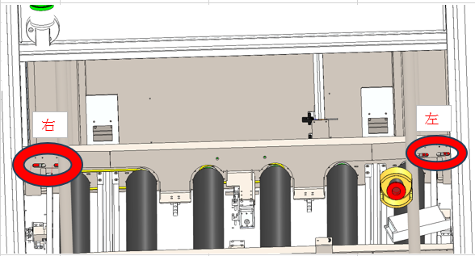
X_Right_Limit_ID | 8 | 右到位 | SEN |  | Roller_Axis_ID_Power | 8 | 滾筒動力 | 滾筒驅動器
X_Left_Limit_ID | 9 | 左到位 | SEN |  | Roller_Axis_ID_Down | 9 | 滾筒方向 | CB-016N6-1
X_Right_Out_ID | 10 | 右出料 | SEN |  | LoraPower_ID | 10 | LORA電源
X_Left_Out_ID | 11 | 左出料 | SEN |  |  | 11

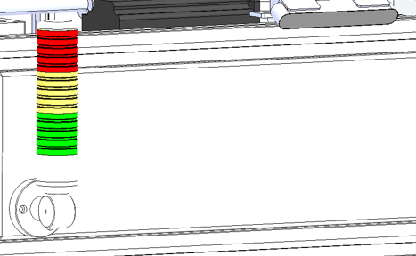
Right_stick_state_ID | 12 | 前滑軌感測 | SEN |  | buzzer_ID | 12 | 蜂鳴器
Right_stick_state_ID2 | 13 | 前滑軌感測 | SEN |  | Red_light_ID | 13 | 紅燈
Left_stick_state_ID | 14 | 後滑軌感測 | SEN |  | Yellow_light_ID | 14 | 黃燈
Left_stick_state_ID | 15 | 後滑軌感測 | SEN |  | Green_light_ID | 15 | 綠燈

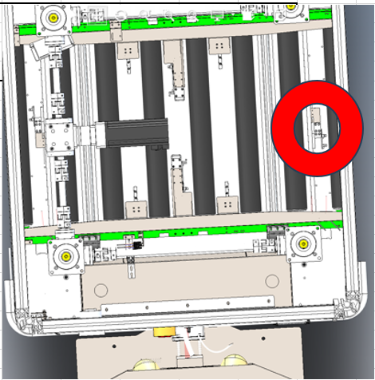
 | CH2 |  |  |  |  | CH2
 | INPUT |  |  |  |  | OUTPUT
 |  |  |  |  | Right_stick_ID_GoUp | 0 | 電動滑軌右阻擋向上 | 驅動器
Right_stick_ID_Home | 1 | 電動滑軌右阻擋到Home | SEN |  | Right_stick_ID_Go_Down | 1 | 電動滑軌右阻擋向下 | 驅動器
Right_stick_ID_ERR | 2 | 電動滑軌右阻擋異常 | 驅動器 |  | Right_stick_ID_HOME | 2 | 電動滑軌右阻擋回HOME | 驅動器
Right_stick_ID_INP | 3 | 電動滑軌右阻擋INP | 驅動器 |  | Right_stick_ID_RESET | 3 | 電動滑軌右阻擋RESET | 驅動器

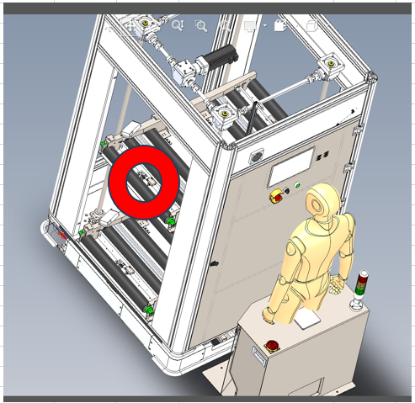
 | 4 |  |  |  | Left_stick_ID_Down | 4 | 電動滑軌左阻擋向上 | 驅動器
Left_stick_ID_Home | 5 | 電動滑軌左阻擋到Home | SEN |  | Left_stick_ID_Launch | 5 | 電動滑軌左阻擋向下 | 驅動器
Left_stick_ID_ERR | 6 | 電動滑軌左阻擋異常 | 驅動器 |  | Left_stick_ID_HOME | 6 | 電動滑軌左阻擋回HOME | 驅動器
Left_stick_ID_INP | 7 | 電動滑軌左阻擋INP | 驅動器 |  | Left_stick_ID_RESET | 7 | 電動滑軌左阻擋RESET | 驅動器

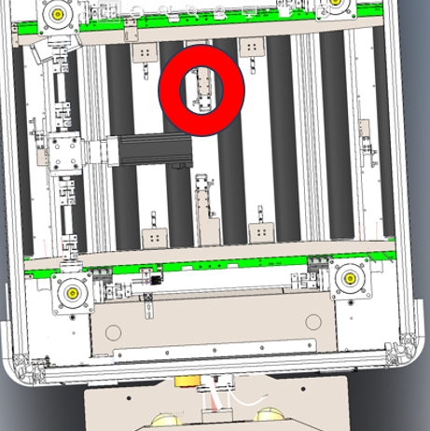
 | 8 |  |  |  | Right_hold_ID_Down | 8 | 電動滑軌前滑軌開 | 驅動器
Front_ID_Home | 9 | 電動滑軌前滑軌到Home | SEN |  | Right_hold_ID_Launch | 9 | 電動滑軌前滑軌閉 | 驅動器
Front_ID_ERR | 10 | 電動滑軌前滑軌異常 | 驅動器 |  | Right_hold_ID_HOME | 10 | 電動滑軌前滑軌回HOME | 驅動器
Front_ID_INP | 11 | 電動滑軌前滑軌INP | 驅動器 |  | Right_hold_ID_RESET | 11 | 電動滑軌前滑軌RESET | 驅動器

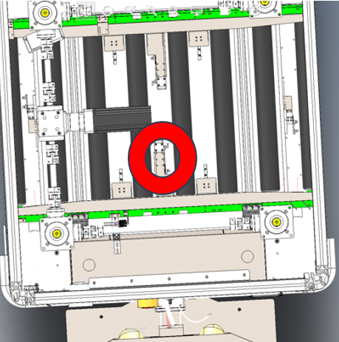
 | 12 |  |  |  | Left_hold_ID_Down | 12 | 電動滑軌後滑軌開 | 驅動器
Back_ID_Home | 13 | 電動滑軌後滑軌到Home | SEN |  | Left_hold_ID_Launch | 13 | 電動滑軌後滑軌閉 | 驅動器
Back_ID_ERR | 14 | 電動滑軌後滑軌異常 | 驅動器 |  | Left_hold_ID_HOME | 14 | 電動滑軌後滑軌回HOME | 驅動器
Back_ID_INP | 15 | 電動滑軌後滑軌INP | 驅動器 |  | Left_hold_ID_RESET | 15 | 電動滑軌後滑軌RESET | 驅動器

底盤INPUT
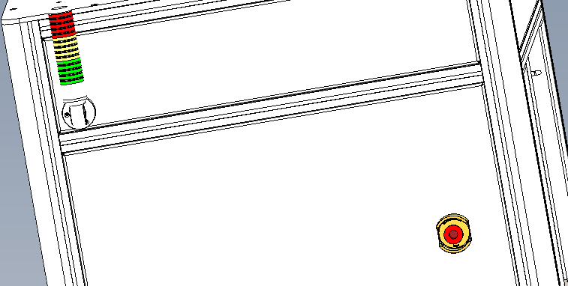
15
0
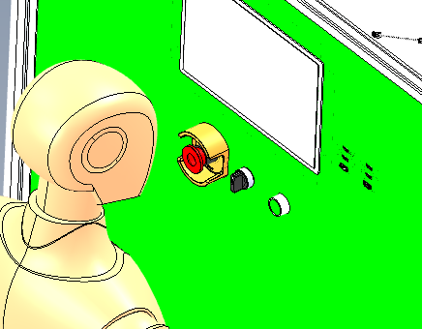
 | INPUT
emergency_button_ID | 0 | 急停
system_power_ID | 1 | 充電訊號
0
 | 2
 | 3
 | 4
 | 5
 | 6
13
 | 7
 | 8
 | 9
 | 10
 | 11
 | 12
red_light_ID_IN | 13 | 紅燈
green_light_ID_IN | 14 | 綠燈
air_touch_ID | 15 | 觸邊

升降INPUT
10
8
11
9
 | CH1
 | INPUT
Roller_Safty | 0 | 底盤安全訊號
左右2,4
7
Right_stick_state_ID | 1 | 左阻擋感測 | SEN
Right_stick_state_ID2 | 2 | 左阻擋感測 | SEN
Left_stick_state_ID | 3 | 右阻擋感測 | SEN
Left_stick_state_ID2 | 4 | 右阻擋感測 | SEN
Z_Up_Limit_ID | 5 | 上極限 | SEN
Z_Zero_ID | 6 | 零點 | SEN
左右1,3
Z_Down_Limit_ID | 7 | 下極限 | SEN
X_Right_Limit_ID | 8 | 右到位 | SEN
X_Left_Limit_ID | 9 | 左到位 | SEN
X_Right_Out_ID | 10 | 右出料 | SEN
X_Left_Out_ID | 11 | 左出料 | SEN
 | 12
 | 13
 | 14
 | 15
6

5

